상품제안서
일회용3중마스크클린세트 | 상품코드: F16125

 |  |  |  |  |  |  | 02-412-0044 | www.easy1.co.kr
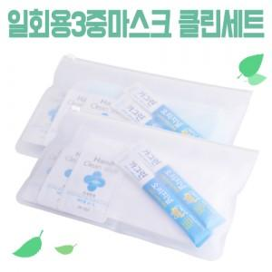

【상세/제작정보】 | 마스크 5P, 손세정제 3P, 가그린2P 세트

【인쇄/포장옵션】 | 스티커 / 지퍼백 파우치

【공급단가】 | 수량 | 200~ | 500~ | 1,000~ | 3,000~ | 5,000~
*VAT별도 | 단가 | 3,080원 | 2,970원 | 2,860원 | 2,750원 | 2,640원

【상품 URL】 | https://easy1.co.kr:443/src/goods_detail.php?gdno=16125

